Важные функции

Зоомагазин "Усы, лапы и хвост"
Название | Отдел | Цена | Возраст (месяцев) | Описание
Пес | Домашние любимцы | 15000 | 3 | Красивый и пушистый
Кот | Домашние любимцы | 19000 | 5 | Добрый и заботливый
Золотая рыбка | Рыба | 400 | 1 | Большая
Черепаха | Земноводное | 5000 | 650 | Старая, но хорошая
Морская свинка | Грызун | 3400 | 12 | Веселая
Крыса | Грызун | 700 | 8 | Прожорливая
Сомик | Рыба | 1200 | 2 | Ласковый


1. Узнать цену.
 |  |  | ВПР
Кто | Цена товара:
Сомик | 1200 | Как исправить формулу?
Кот
Пес

2. Узнать описание товара.
 |  |  | ВПР
Кто | Описание товара:
Золотая рыбка
Черепаха
Морская свинка
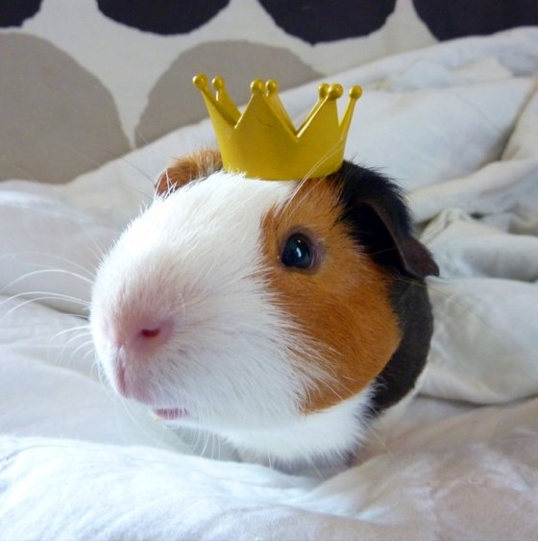
Крыса

3. Самый дорогой товар
19000 |  |  | МАКС

Самый дешевый товар

4. Самый старый и молодой |  |  | МИН
Самый старый | Самый молодой

5. СЧЁТ с условиями
Сколько животных старше 20 месяцев?
1 |  |  | СЧЁТЕСЛИ

Сколько животных младше 5 месяцев?

Сколько животных стоят дешевле 1000 рублей?

Сколько животных продаются в отделе "Грызун"?
2

Сколько животных продаются в отделе "Рыба"?

